Cenário - Aprovacoes
Projeto: | Safe-Route
Grupo | 7
Analista: | Elton Silva
Data : | 21/05/2021
Versão: | 00.00.001

Caso de Teste: | Testar o carregamento dos dados na dashboard

Pré-Requisitos:
Rodar API
Logar no sistema....

Id do TC | Cenário | Condição/Iteração com sistema | Massa de Teste | Esperado / Valor esperado | Print Screen da Tela Esperada | Status – Desenvolvimento | Status – Qualidade | PrintScreen Evidência | URL do Log de Evidência
Id1 | Graficos | Logar no sistema, entrar na aba inicial da dashboard |  | O sistema deve mostrar nos cards a quantidade de usuárias cadastradas, contas pendentes, contas ativas e inativas, nos graficos devem ser mostrados, contas com dicas de defesa ativas/desativas, idade das usuárias e cadastros por mês na aplicação. | 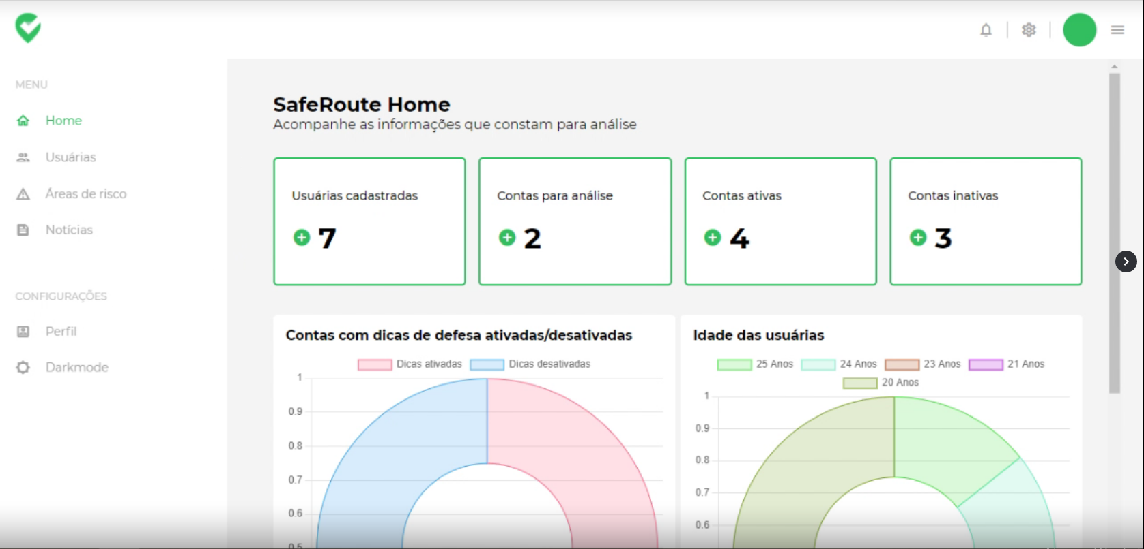 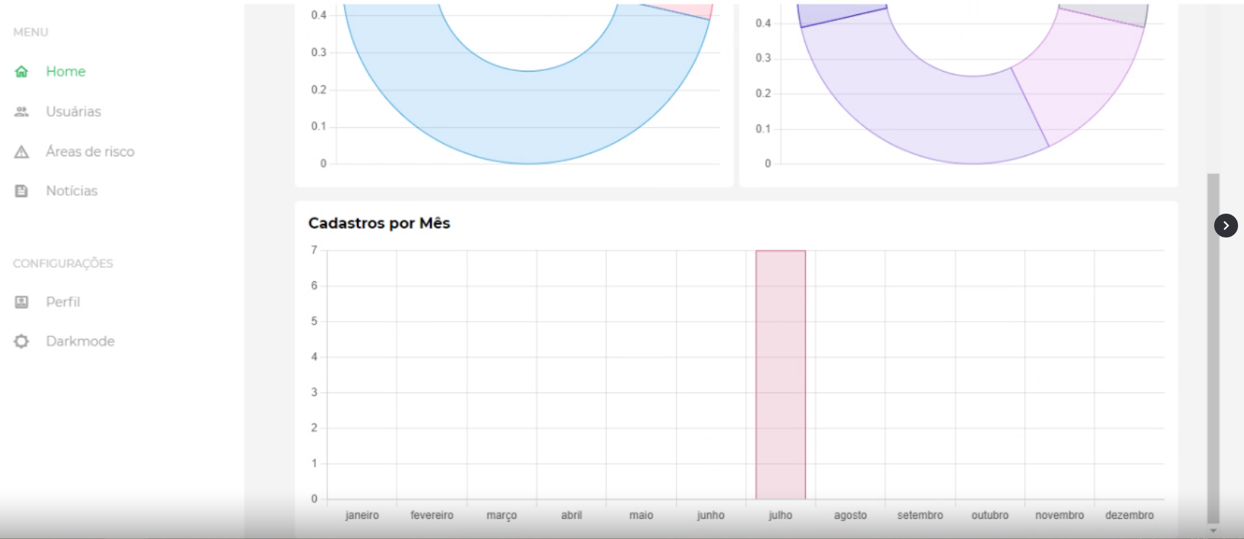 | OK | OK

Tester: | Elton Silva
Data de homologação: | 21/05/2021

